d. Fachada
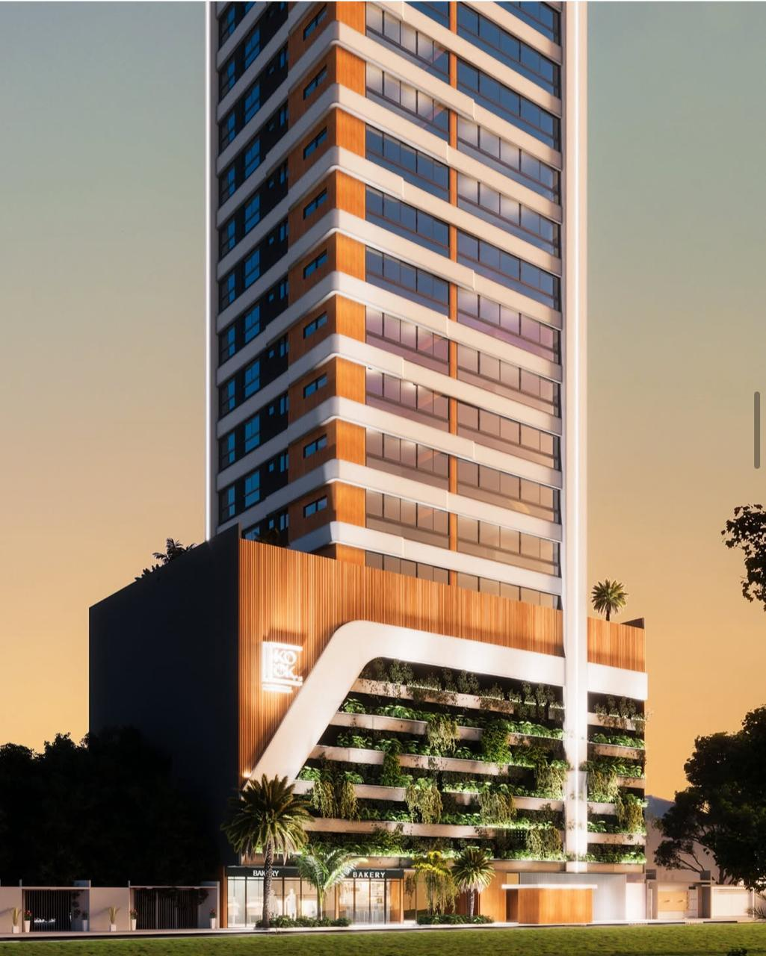
DIMENSIONAMENTO DE PRAZO - FACHADA

Serviço | Quant (m²) | RUP | Dias | Profissional | Servente
Chapisco | 5997.71 | 0.17 | 40 | 3 | 2
Reboco | 5997.71 | 0.63 | 144 | 3 | 2
Selador | 5556.11 | 0.05 | 10 | 3 | 2
Textura | 5556.11 | 0.19 | 40 | 3 | 2
Pastilha Cerâmica | 441.6 | 0.95 | 16 | 3 | 2
Preparação | - | - | 20 | - | -
Balancim | - | - | 16 | - | -
 |  | Total Dias | 286.00 | Total Meses | 13.00

 | Não temos imagem do Catena não sabemos quais serão as decorações da fachada, portanto consideramos similares ao Zapata esse da foto. Consideramos no embasamento Brise e ACM, e apara torre essa parte marron consideramos também para o Catena um pastilha.

